Def removido
codAuto | situacao | motivoReprova | data | hora | horaInicio | horaFim | codCadastro | codMonitoramento | km | kmFinal | sentido | tipo | estado | rodovia | lado | altura | Latitude1 | Longitude1 | Latitude2 | Longitude2 | comprimento | alturaAtende | fixacao_Solo | fixacao_Parafuso | fixacao_Ponteiras | conservacao_Ferrugem | metragemFerrugem | conservacao_Pintura | metragemPintura | conservacao_Amassados | amassadosQtdeLaminas | refletores | tipoRefletores | corRefletores | observacao | corrosao | alinhamento | parafuso | posteMetalico | patologiaPosteMetalico | terminalEntrada | terminalSaida | elementoRefletivo | aparenciaGeral | status | marginal | idAndroid | Foto | Foto1 | Foto2 | Foto3 | Foto4 | Foto5 | Foto6 | Foto7 | Foto8 | Foto9 | Foto10 | Foto11 | Foto12 | Foto13 | Foto14 | Foto15 | funcionario | campoTxt | dataEnvio | codProducao | codFunc | codFuncAuditoria | codFuncEscritorio | identificacao | Semestre | Ano | AlterarFoto | removido | CodUmc | excluido | lote | ENTREGA
261 | 4 | - | 2024-04-04 | 10:14:57.999 | - | - | 1 | 395 | 507+250 | 507+300 | NORTE | Defensa Metálica | MT | BR-163 | DIREITO | 0 | -14.52683 | -56.22479 | 0.00000 | 0.00000 | 28 | Atende Norma | N | N | N | N | 0 | N | 0 | N | 0 | SEM REFLETOR | - | - | ELEMENTO REMOVIDO | BOM | BOM | BOM | NÃO | NÃO | - | - | NÃO | BOA | 1 | N | d1dde3659f635ca9 | - | 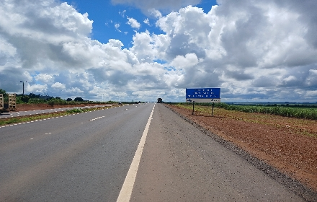 Defensas_MetaliCracco _RotaDoOeste_20240404_101712.jpg | 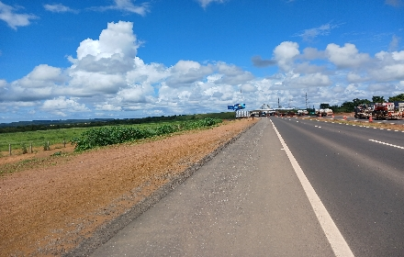 Defensas_MetaliCracco _RotaDoOeste_20240404_101720.jpg |  |  |  |  |  |  |  |  |  |  |  |  |  | MARCIO LUIZ CRACCO | 0 | 2024-04-04 | - | 19286 | 0 | - | - | 1 | 2024 | - | 0 | - | - | LOTE 2 | 4
262 | 4 | - | 2024-04-04 | 10:17:57.996 | - | - | 2 | 396 | 507+310 | 507+250 | SUL | Defensa Metálica | MT | BR-163 | DIREITO | 0 | -14.52676 | -56.22486 | 0.00000 | 0.00000 | 60 | Atende Norma | N | N | N | N | 0 | N | 0 | N | 0 | SEM REFLETOR | - | - | ELEMENTO REMOVIDO | BOM | BOM | BOM | NÃO | NÃO | - | - | NÃO | BOA | 1 | N | d1dde3659f635ca9 | - | 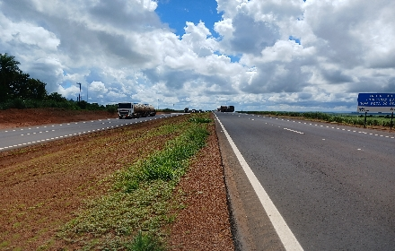 Defensas_MetaliCracco _RotaDoOeste_20240404_101819.jpg | 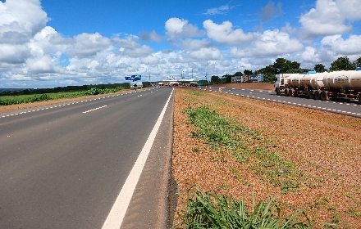 Defensas_MetaliCracco _RotaDoOeste_20240404_101824.jpg |  |  |  |  |  |  |  |  |  |  |  |  |  | MARCIO LUIZ CRACCO | 0 | 2024-04-04 | - | 19286 | 0 | - | - | 1 | 2024 | - | 0 | - | - | LOTE 2 | 4
263 | 4 | - | 2024-04-04 | 10:21:25.393 | - | - | 3 | 397 | 509+570 | 509+670 | NORTE | Defensa Metálica | MT | BR-163 | DIREITO | 0 | -14.51497 | -56.21022 | 0.00000 | 0.00000 | 100 | Atende Norma | N | N | N | N | 0 | N | 0 | N | 0 | SEM REFLETOR | - | - | ELEMENTO REMOVIDO | BOM | BOM | BOM | NÃO | NÃO | - | - | NÃO | BOA | 1 | N | d1dde3659f635ca9 | - | 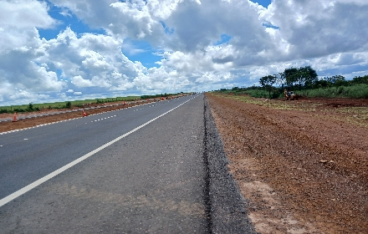 Defensas_MetaliCracco _RotaDoOeste_20240404_102135.jpg | 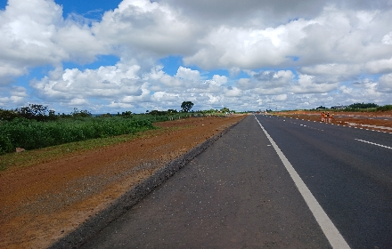 Defensas_MetaliCracco _RotaDoOeste_20240404_102144.jpg |  |  |  |  |  |  |  |  |  |  |  |  |  | MARCIO LUIZ CRACCO | 0 | 2024-04-04 | - | 19286 | 0 | - | - | 1 | 2024 | - | 0 | - | - | LOTE 2 | 4
264 | 4 | - | 2024-04-04 | 10:22:41.811 | - | - | 4 | 398 | 509+690 | 509+590 | SUL | Defensa Metálica | MT | BR-163 | DIREITO | 0 | -14.51491 | -56.21029 | 0.00000 | 0.00000 | 100 | Atende Norma | N | N | N | N | 0 | N | 0 | N | 0 | SEM REFLETOR | - | - | ELEMENTO REMOVIDO | BOM | BOM | BOM | NÃO | NÃO | - | - | NÃO | BOA | 1 | N | d1dde3659f635ca9 | - | 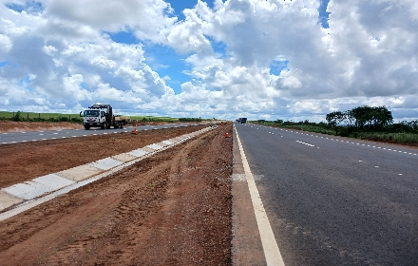 Defensas_MetaliCracco _RotaDoOeste_20240404_102307.jpg | 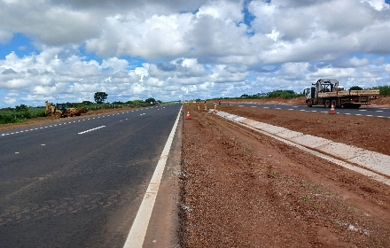 Defensas_MetaliCracco _RotaDoOeste_20240404_102312.jpg |  |  |  |  |  |  |  |  |  |  |  |  |  | MARCIO LUIZ CRACCO | 0 | 2024-04-04 | - | 19286 | 0 | - | - | 1 | 2024 | - | 0 | - | - | LOTE 2 | 4
299 | 4 | - | 2024-04-04 | 12:44:21.989 | - | - | 39 | 433 | 597+850 | 597+982 | NORTE | Defensa Metálica | MT | BR-163 | DIREITO | 0 | -13.82197 | -56.07735 | 0.00000 | 0.00000 | 132 | Atende Norma | N | N | N | N | 0 | N | 0 | N | 0 | SEM REFLETOR | - | - | ELEMENTO REMOVIDO | BOM | BOM | BOM | NÃO | NÃO | - | - | NÃO | BOA | 1 | N | d1dde3659f635ca9 | - | 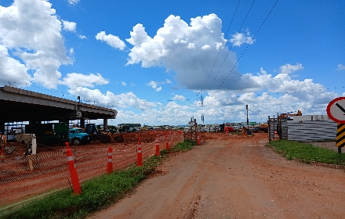 Defensas_MetaliCracco _RotaDoOeste_20240404_124431.jpg | 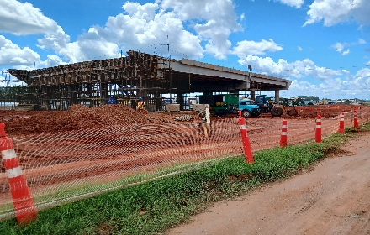 Defensas_MetaliCracco _RotaDoOeste_20240404_124438.jpg |  |  |  |  |  |  |  |  |  |  |  |  |  | MARCIO LUIZ CRACCO | 0 | 2024-04-04 | - | 19286 | 0 | - | - | 1 | 2024 | - | 0 | - | - | LOTE 3 | 4
300 | 4 | - | 2024-04-04 | 07:25:35.427 | - | - | 40 | 434 | 598+070 | 597+870 | SUL | Defensa Metálica | MT | BR-163 | DIREITO | 0 | -13.82115 | -56.07761 | 0.00000 | 0.00000 | 112 | Atende Norma | N | N | N | N | 0 | N | 0 | N | 0 | SEM REFLETOR | - | - | ELEMENTO REMOVIDO | BOM | BOM | BOM | NÃO | NÃO | - | - | NÃO | BOA | 1 | N | d1dde3659f635ca9 | - | 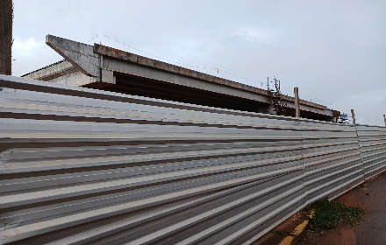 Defensas_MetaliCracco _RotaDoOeste_20240404_073021.jpg | 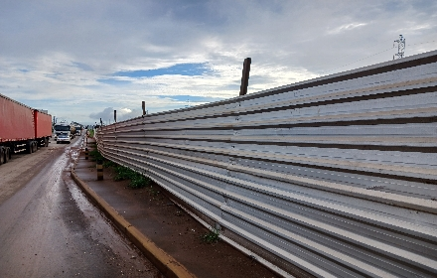 Defensas_MetaliCracco _RotaDoOeste_20240404_073037.jpg |  |  |  |  |  |  |  |  |  |  |  |  |  | MARCIO LUIZ CRACCO | 0 | 2024-04-04 | - | 19286 | 0 | - | - | 1 | 2024 | - | 0 | - | - | LOTE 3 | 4
404 | 2 |  | 2024-03-30 | 13:45:22.662 |  |  | 197 | 842 | 106+075 | 106+106 | NORTE | Defensa Metálica | MT | BR-163 | DIREITO | 0.85000 | -16.59843 | -54.69509 | 0.00000 | 0.00000 | 37 | Atende Norma | N | N | N | N | 0.00000 | N | 0.00000 | N | 0.00000 | BOA |  |  | Ok removido, Elementos Duplicado com monit 254 | Bom | BOM | Bom | Não | Não | ATENUADOR DE IMPACTO XLITE | ABATIDO | NÃO | BOA | 1 | N | 37146fe4ec03671d |  | 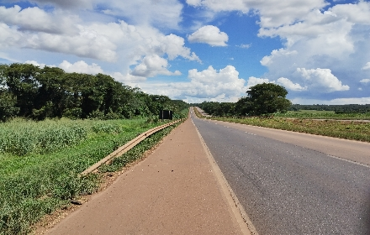 Defensas_Metali577_RotaDoOeste_20240330_134534.jpg | 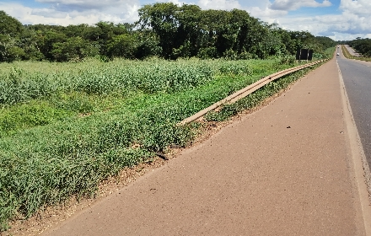 Defensas_Metali577_RotaDoOeste_20240330_134538.jpg |  |  |  |  |  |  |  |  |  |  |  |  |  | VINICIUS TAKASHI GOES TAKAYAMA | 0 | 2024-03-31 |  | 19460 | 0 |  |  | 1 | 2024 |  | 1 |  |  | 1
440 | 4 | - | 2024-03-31 | 07:13:45.264 | - | - | 215 | 1044 | 119+541 | 119+470 | SUL | Defensa Metálica | MT | BR-163 | DIREITO | 0 | -16.49194 | -54.64713 | 0.00000 | 0.00000 | 71 | Atende Norma | N | N | N | N | 0 | N | 0 | N | 0 | SEM REFLETOR | - | - | ELEMENTO REMOVIDO | BOM | BOM | BOM | NÃO | NÃO | - | - | NÃO | BOA | 1 | N | 37146fe4ec03671d | - | 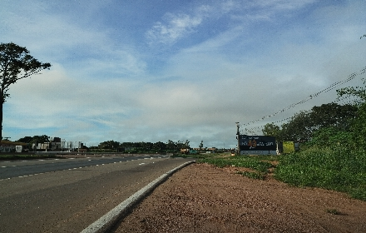 Defensas_Metali577_RotaDoOeste_20240331_071346.jpg |  |  |  |  |  |  |  |  |  |  |  |  |  |  | VINICIUS TAKASHI GOES TAKAYAMA | 0 | 2024-03-31 | - | 19460 | 0 | - | - | 1 | 2024 | - | 0 | - | - | LOTE 1 | 3
469 | 4 | - | 2024-04-04 | 10:25:17.608 | - | - | 48 | 1224 | 517+011 | 516+945 | SUL | Defensa Metálica | MT | BR-163 | DIREITO | 0 | -14.47043 | -56.15795 | 0.00000 | 0.00000 | 66 | Atende Norma | N | N | N | N | 0 | N | 0 | N | 0 | SEM REFLETOR | - | - | ELEMENTO REMOVIDO | BOM | BOM | BOM | NÃO | NÃO | - | - | NÃO | BOA | 1 | N | d1dde3659f635ca9 | - | 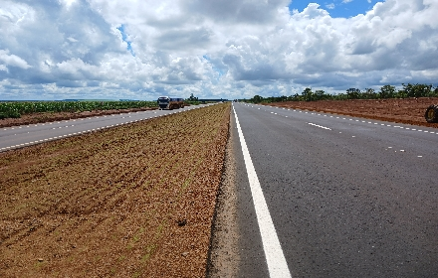 Defensas_MetaliCracco _RotaDoOeste_20240404_102848.jpg | 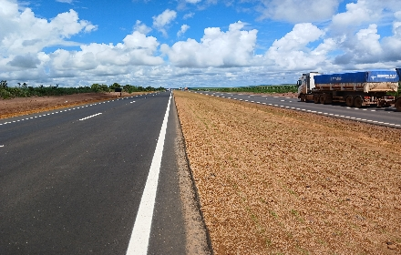 Defensas_MetaliCracco _RotaDoOeste_20240404_102853.jpg |  |  |  |  |  |  |  |  |  |  |  |  |  | MARCIO LUIZ CRACCO | 0 | 2024-04-04 | - | 19286 | 0 | - | - | 1 | 2024 | - | 0 | - | - | LOTE 2 | 4
486 | 2 |  | 2024-04-03 | 13:22:14.301 |  |  | 678 | 1314 | 015+410 | 015+510 | SUL | Defensa Metálica | MT | BR-364 | DIREITO | 0.75000 | -15.80327 | -55.56292 | 0.00000 | 0.00000 | 100 | Atende Norma | S | N | N | N | 0.00000 | N | 0.00000 | N | 0.00000 | SEM REFLETOR |  |  | Esse Elemento Foi Juntando Com O Cadastro 1313, remover | BOM | BOM | BOM | Não | Não | ABATIDO | ABATIDO | NÃO | REGULAR | 1 | N | 37146fe4ec03671d |  | 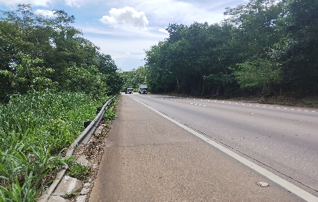 Defensas_Metali577_RotaDoOeste_20240403_132218.jpg | 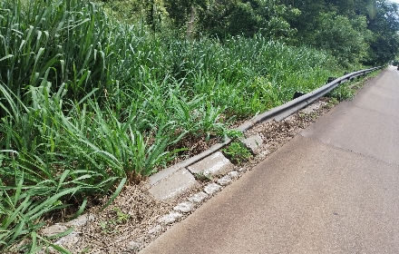 Defensas_Metali577_RotaDoOeste_20240403_132223.jpg |  |  |  |  |  |  |  |  |  |  |  |  |  | VINICIUS TAKASHI GOES TAKAYAMA | 0 | 2024-04-04 |  | 19460 | 0 |  |  | 1 | 2024 |  | 1
856 | 4 | - | 2024-04-10 | 13:00:43.837 | - | - | 28 | 1722 | 094+980 | 095+208 | NORTE | Defensa Metálica | MT | BR-163 | ESQUERDO | 0 | -16.69236 | -54.66453 | 0.00000 | 0.00000 | 728 | Atende Norma | N | N | N | N | 0 | N | 0 | N | 0 | SEM REFLETOR | - | - | ELEMENTO REMOVIDO | BOM | BOM | BOM | NÃO | NÃO | - | - | NÃO | BOA | 0 | N | 0b7711c401a502ed | - | 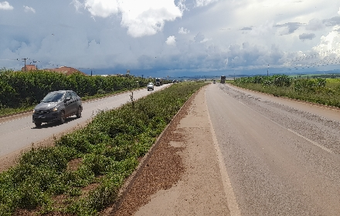 Defensas_Metaligabriel_RotaDoOeste_20240410_130047.jpg |  |  |  |  |  |  |  |  |  |  |  |  |  |  | GABRIEL ALEXSANDER MARQUES DE SOUZA | 0 | 2024-04-10 | - | 19233 | 0 | - | - | 1 | 2024 | - | 0 | - | - | LOTE 1 | 4
794 | 2 |  | 2024-04-03 | 09:46:13.470 |  |  | 645 | 1818 | 345+740 | 345+790 | NORTE | Defensa Metálica | MT | BR-364 | ESQUERDO | 0.80000 | -15.79591 | -55.55440 | -15.79630 | -55.55491 | 50 | Atende Norma | S | N | S | N | 0.00000 | N | 0.00000 | N | 0.00000 | SEM REFLETOR |  |  | O Elemento Foi Juntado Co O Elemento Do Código 1421, remover | BOM | BOM | BOM | Não | Não | ATENUADOR DE IMPACTO OBEX | AÉREO | NÃO | REGULAR | 1 | N | 37146fe4ec03671d |  | 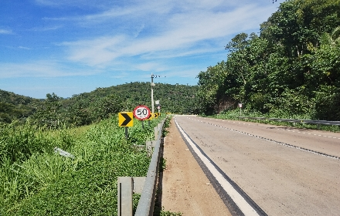 Defensas_Metali577_RotaDoOeste_20240403_094704.jpg | 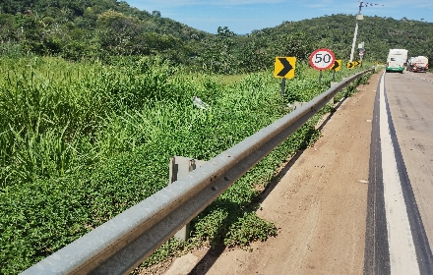 Defensas_Metali577_RotaDoOeste_20240403_094711.jpg | 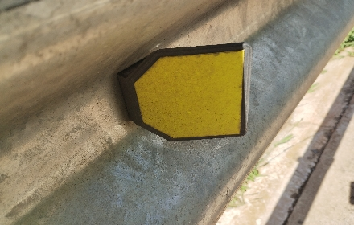 Defensas_Metali577_RotaDoOeste_20240403_094719.jpg | 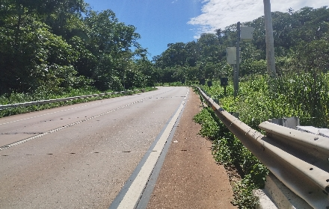 Defensas_Metali577_RotaDoOeste_20240403_094901.jpg | 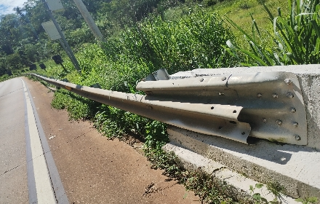 Defensas_Metali577_RotaDoOeste_20240403_094906.jpg |  |  |  |  |  |  |  |  |  |  | VINICIUS TAKASHI GOES TAKAYAMA | 0 | 2024-04-04 |  | 19460 | 0 |  |  | 1 | 2024 |  | 1
487 | 4 | - | 2024-04-03 | 13:23:51.757 | - | - | 679 | 1315 | 015+680 | 015+722 | SUL | Defensa Metálica | MT | BR-364 | DIREITO | 0 | -15.80378 | -55.56134 | 0.00000 | 0.00000 | 42 | Atende Norma | N | N | N | N | 0 | N | 0 | N | 0 | SEM REFLETOR | - | - | - | BOM | BOM | BOM | NÃO | NÃO | - | - | NÃO | BOA | 1 | N | 37146fe4ec03671d | - | 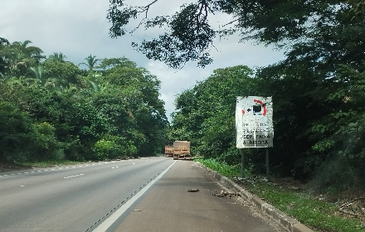 Defensas_Metali577_RotaDoOeste_20240403_132438.jpg |  |  |  |  |  |  |  |  |  |  |  |  |  |  | VINICIUS TAKASHI GOES TAKAYAMA | 0 | 2024-04-04 | - | 19460 | 0 | - | - | 1 | 2024 | - | 0 | - | - | 174 KM / LOTE 2 | 3
544 | 4 | - | 2024-04-01 | 07:10:03.940 | - | - | 497 | 1373 | 262+301 | 262+258 | SUL | Defensa Metálica | MT | BR-364 | DIREITO | 0 | -16.00980 | -54.91438 | 0.00000 | 0.00000 | 43 | Atende Norma | N | N | N | N | 0 | N | 0 | N | 0 | SEM REFLETOR | - | - | - | BOM | BOM | BOM | NÃO | NÃO | - | - | NÃO | BOA | 1 | N | 37146fe4ec03671d | - | 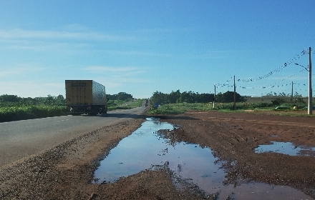 Defensas_Metali577_RotaDoOeste_20240401_071052.jpg |  |  |  |  |  |  |  |  |  |  |  |  |  |  | VINICIUS TAKASHI GOES TAKAYAMA | 0 | 2024-04-01 | - | 19460 | 0 | - | - | 1 | 2024 | - | 0 | - | - | 174 KM / LOTE 1 | 4
569 | 4 | - | 2024-04-02 | 11:24:14.503 | - | - | 522 | 1398 | 305+300 | 305+260 | SUL | Defensa Metálica | MT | BR-364 | ESQUERDO | 0 | -15.82193 | -55.20798 | 0.00000 | 0.00000 | 40 | Atende Norma | S | N | S | N | 0 | N | 0 | N | 0 | SEM REFLETOR | - | - | - | BOM | BOM | BOM | NÃO | NÃO | - | - | NÃO | BOA | 1 | N | 37146fe4ec03671d | - | 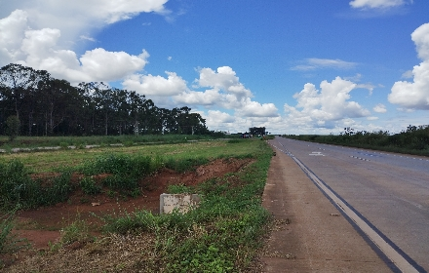 Defensas_DEFENSA METÁLICA577_RotaDoOeste_20240402_112658.jpg |  |  |  |  |  |  |  |  |  |  |  |  |  |  | VINICIUS TAKASHI GOES TAKAYAMA | 0 | 2024-04-02 | - | 19460 | 0 | - | - | 1 | 2024 | - | 0 | - | - | 174 KM / LOTE 1 | 4

